サンプル
画面レイアウト定義
プロジェクト名 | PHP自作 | 作成者 | 福島
システム名 | レビューサイト | 作成日付
行程名 | 外部設計 | バージョン
ドキュメントID | 1 | 更新者
ドキュメント名 | レビューサイト 外部設計書 | 更新日付
画面の名称 | ログイン画面
画面の概要 | ログイン画面
表示画面の対象ユーザー（区分） | ユーザー/管理者
画面レイアウト図

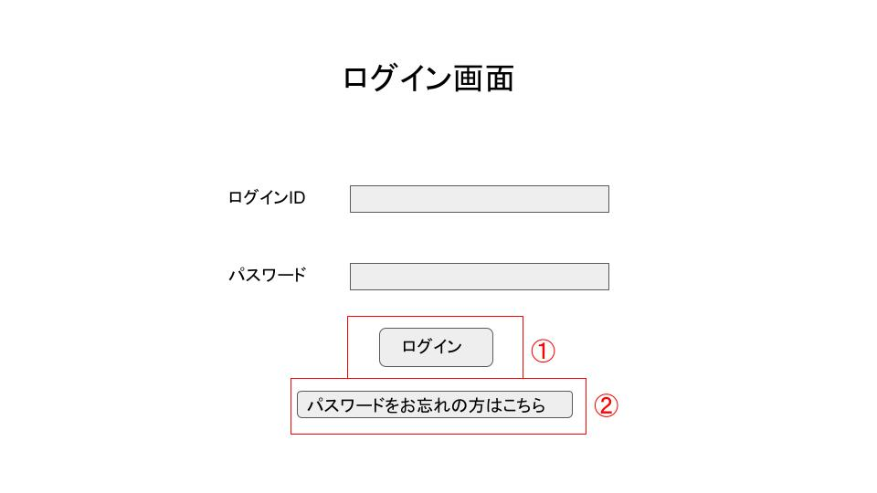

鑑別番号 | 操作手順
① | 「ログイン」ボタンを押下する
② | 「パスワードをお忘れた方はこちら」のリンクを押下する
識別ID | ラベル | 画面部分の種類 | 画面部分の説明
① | ログイン | ボタン | ログイン処理をするボタン
② | パスワード | ボタン | パスワード変更するボタン
② | パスワード | ボタン | パスワード変更するボタン

ログイン
画面レイアウト定義
プロジェクト名 | PHP開発 | 作成者 | 勝山
システム名 | レビューサイト | 作成日付
工程名 | 外部設計 | バージョン
ドキュメントID | 1 | 更新者
ドキュメント名 | レビューサイト 外部設計図 | 更新日
画面の名称 | ログイン画面
画面の概要 | ログイン画面
表示画面の対象ユーザー（区分） | ユーザー/管理者
画面レイアウト図

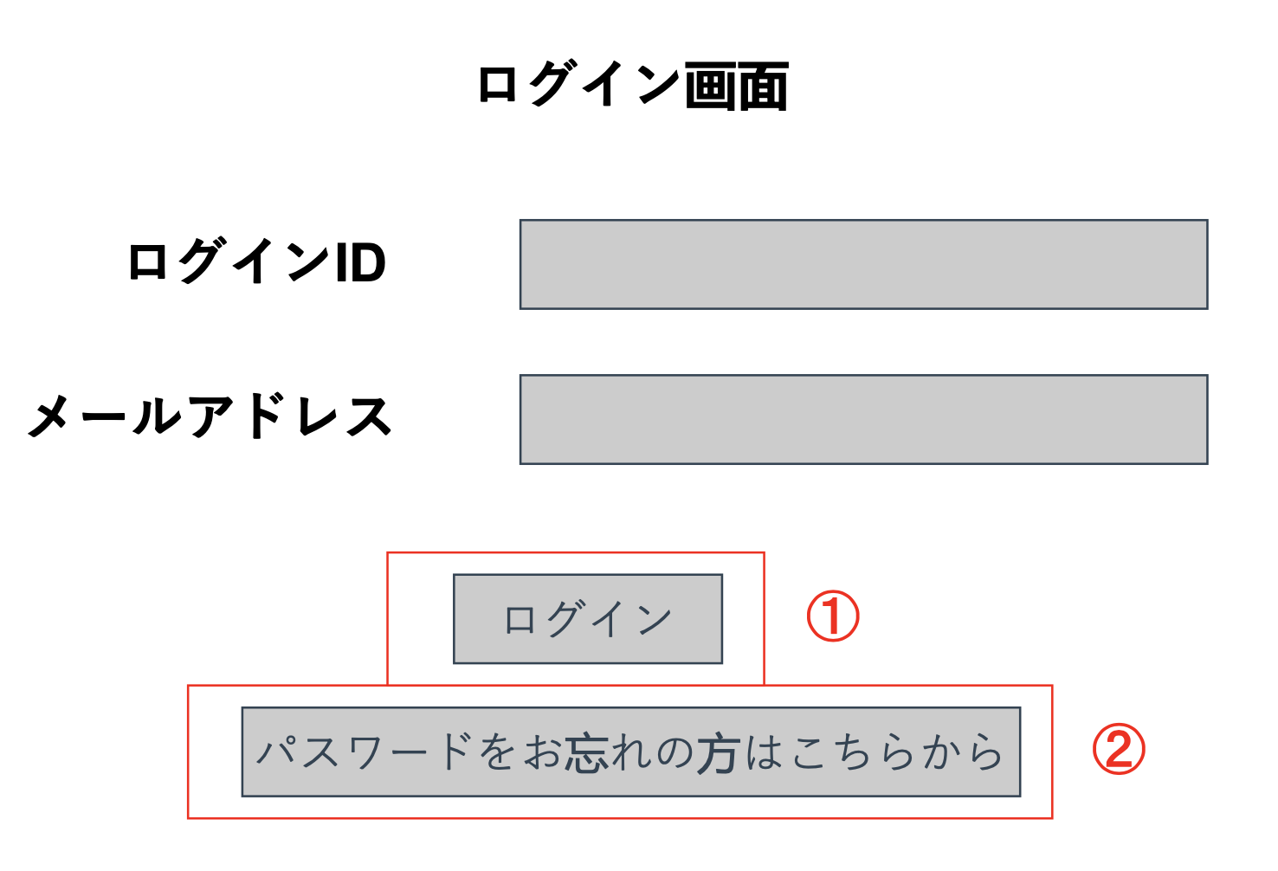

識別番号 | 操作手順
① | 『ログイン』ボタンを押下
② | 「パスワードをお忘れた方はこちら」のリンクを押下する
識別ID | ラベル | 画面部分の種類 | 画面部分の説明
① | ログイン | ボタン | ログイン処理をするボタン
② | パスワード | ボタン | パスワード変更するボタン

新規登録
画面仕様
プロジェクト名 | PHP開発 | 作成者 | 勝山
システム名 | レビューサイト | 作成日付
工程名 | 外部設計 | バージョン
ドキュメントID | 1 | 更新者
ドキュメント名 | レビューサイト 外部設計図 | 更新日
画面の名称 | 新規登録
画面の概要 | 新規登録
表示画面の対象ユーザー（区分） | ユーザー/管理者
画面レイアウト図

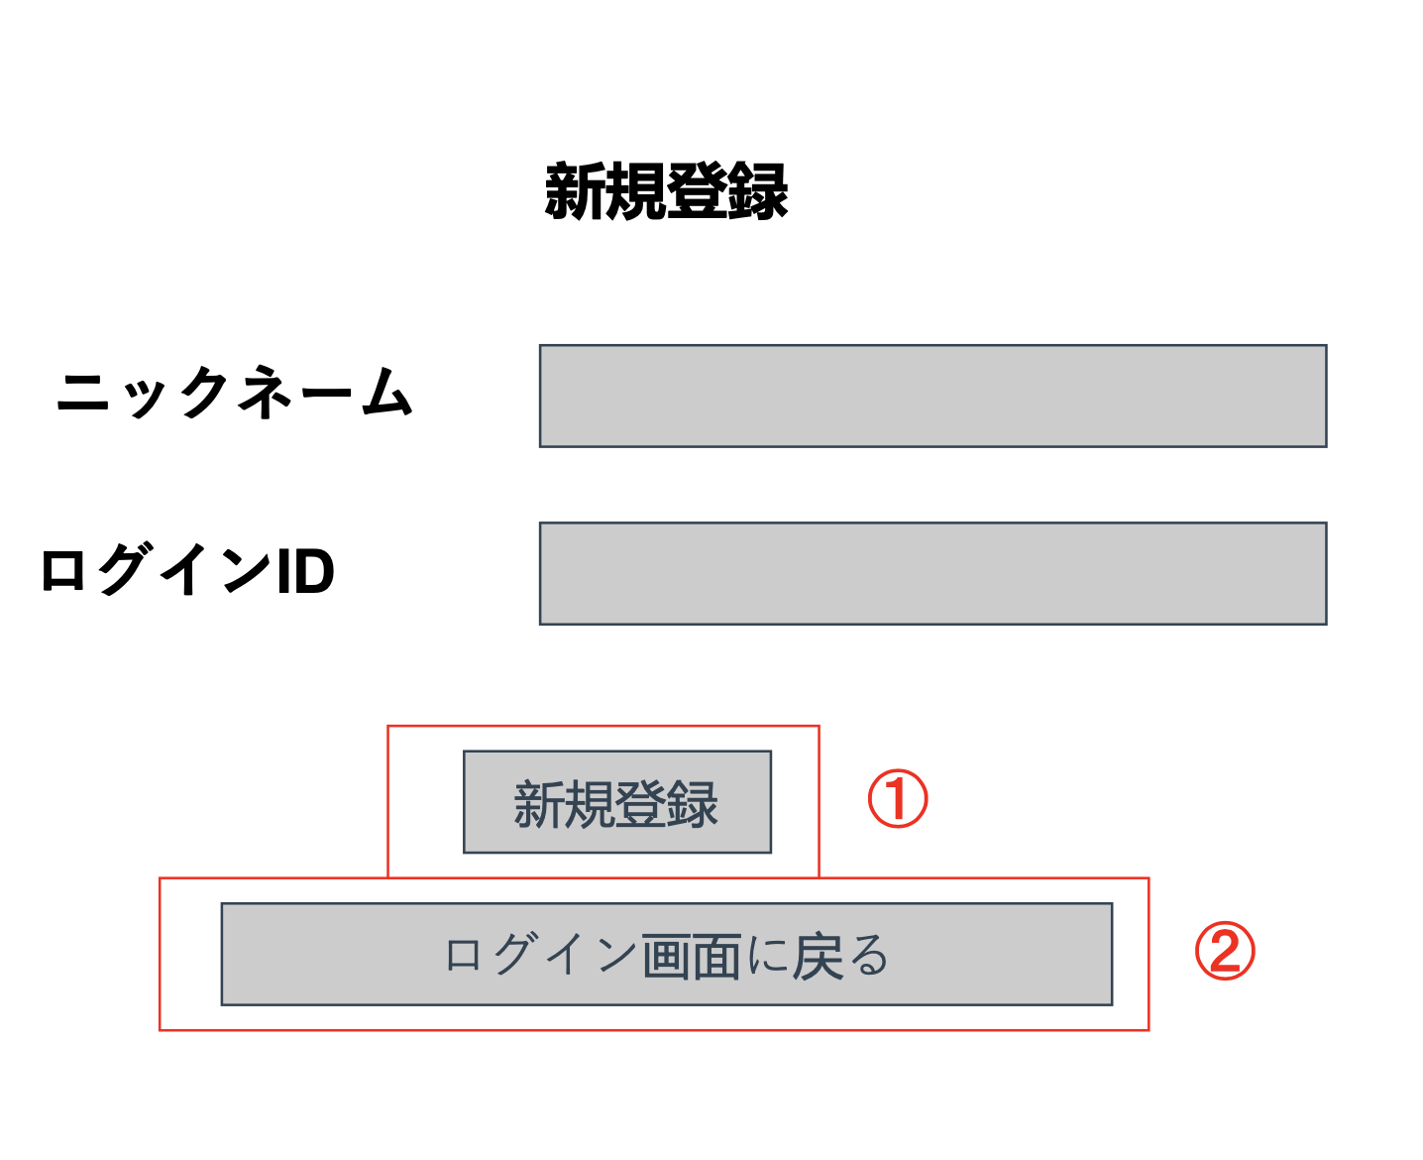

識別番号 | 操作手順
① | 「新規登録」ボタンを押下する
② | 「ログイン画面に戻る」ボタンを押下する
識別ID | ラベル | 画面部分の種類 | 画面部分の説明
① | 新規登録 | ボタン | 新規登録処理をするボタン
② | ログイン画面に戻る | ボタン | ログイン画面に戻るボタン

パスワードリセット
画面レイアウト定義
プロジェクト名 | PHP開発 | 作成者 | 勝山
システム名 | レビューサイト | 作成日付
工程名 | 外部設計 | バージョン
ドキュメントID | 1 | 更新者
ドキュメント名 | レビューサイト 外部設計図 | 更新日
画面の名称 | パスワードリセット
画面の概要 | パスワードリセット
表示画面の対象ユーザー（区分） | ユーザー/管理者
画面レイアウト図

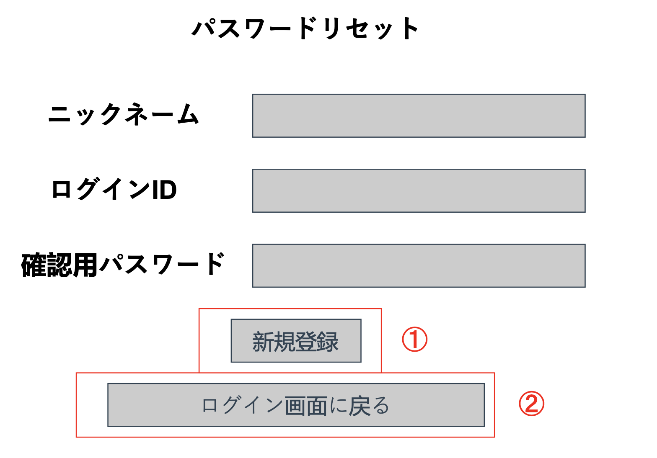

識別番号 | 操作手順
① | 「リセット」ボタンを押下する
② | 「ログイン画面に戻る」ボタンを押下する
識別ID | ラベル | 画面部分の種類 | 画面部分の説明
① | リセット | ボタン | パスワードリセット処理をする
② | ログイン画面に戻る | ボタン | ログイン画面に戻る

管理画面一覧
画面レイアウト定義
プロジェクト名 | PHP開発 | 作成者 | 勝山
システム名 | レビューサイト | 作成日付
工程名 | 外部設計 | バージョン
ドキュメントID | 1 | 更新者
ドキュメント名 | レビューサイト 外部設計図 | 更新日
画面の名称 | 管理者画面一覧
画面の概要 | 一般ユーザーの投稿の編集・削除ができるページ
表示画面の対象ユーザー（区分） | 管理者
画面レイアウト図
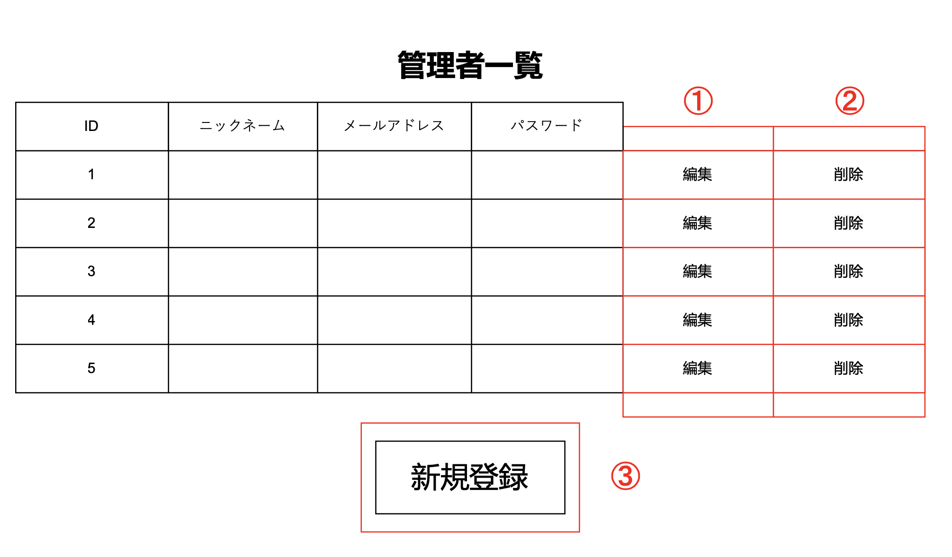

識別番号 | 操作手順
① | 「編集」ボタンを押下する
② | 「新規」ボタンを押下する
③ | 「新規ボタン」ボタンを押下する
識別ID | ラベル | 画面部分の種類 | 画面部分の説明
① | 編集 | ボタン | 編集ページを起動するボタン
② | 削除 | ボタン | 削除処理を起動するボタン、ポップアップで確認通知が出る
③ | 新規登録 | ボタン | 新規フォームに移動する

メインページ
画面レイアウト定義
プロジェクト名 | PHP開発 | 作成者 | 勝山
システム名 | レビューサイト | 作成日付
工程名 | 外部設計 | バージョン
ドキュメントID | 1 | 更新者
ドキュメント名 | レビューサイト 外部設計図 | 更新日
画面の名称 | メインページ
画面の概要 | メインページでレビュー閲覧ができる
表示画面の対象ユーザー（区分）
画面レイアウト図
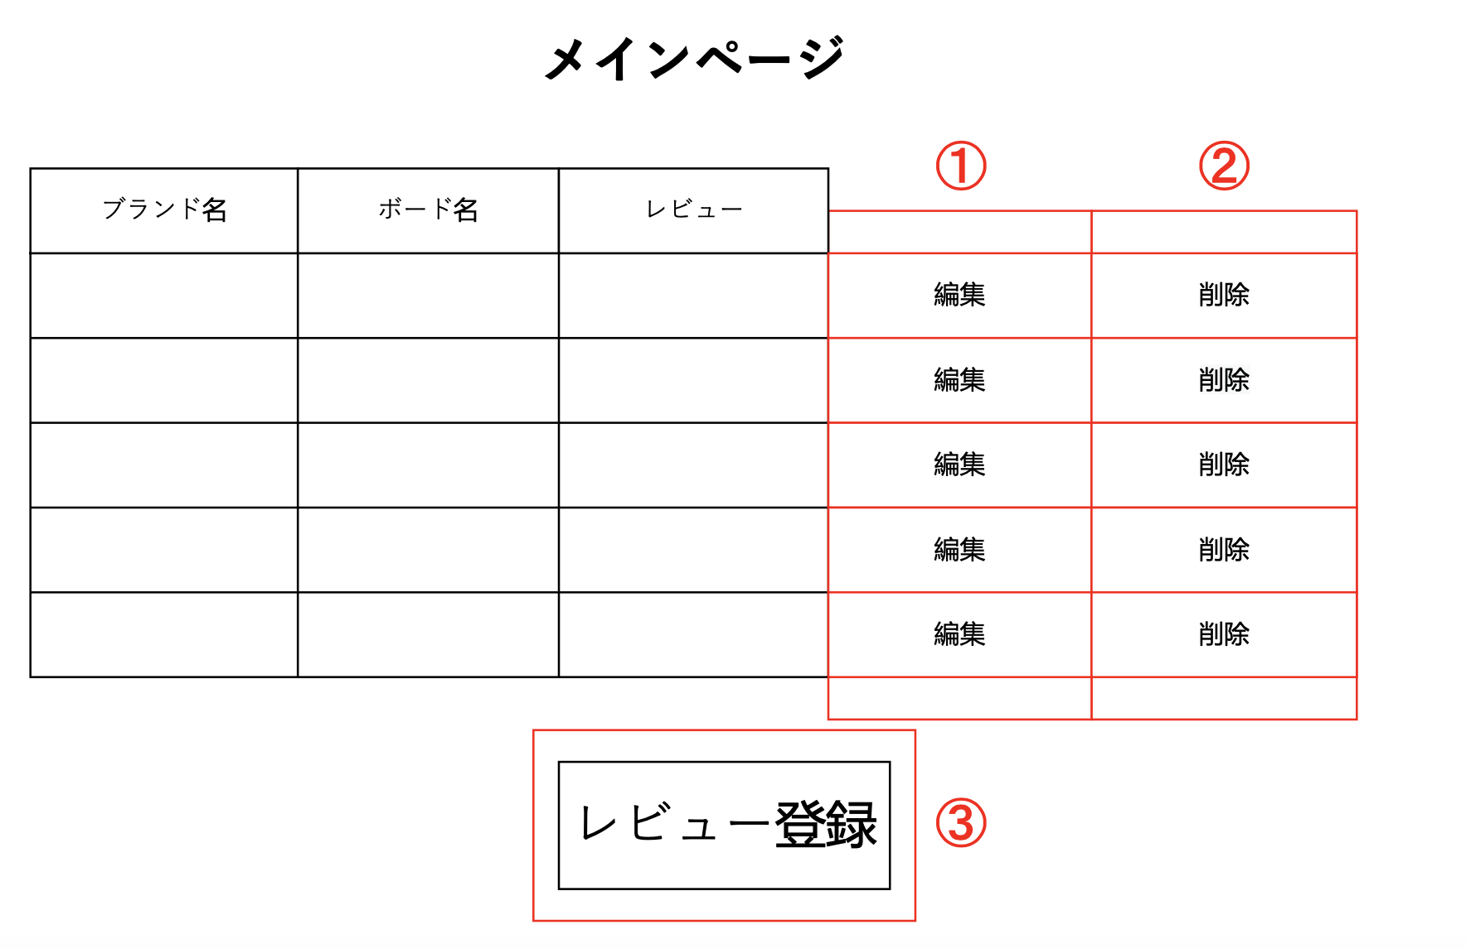

識別番号 | 操作手順
① | 「編集」ボタンを押下する
② | 「新規」ボタンを押下する
③ | 「レビュー登録」ボタンを押下する
識別ID | ラベル | 画面部分の種類 | 画面部分の説明
① | 編集 | ボタン | 編集ページを起動するボタン
② | 削除 | ボタン | 削除処理を起動するボタン、ポップアップで確認通知が出る
③ | レビュー登録 | ボタン | レビュー登録フォームに移動する

投稿フォーム
画面レイアウト定義
プロジェクト名 | PHP開発 | 作成者 | 勝山
システム名 | レビューサイト | 作成日付
工程名 | 外部設計 | バージョン
ドキュメントID | 1 | 更新者
ドキュメント名 | レビューサイト 外部設計図 | 更新日
画面の名称 | レビューフォーム
画面の概要 | レビューを投稿する画面
表示画面の対象ユーザー（区分） | ユーザー/管理者
画面レイアウト図

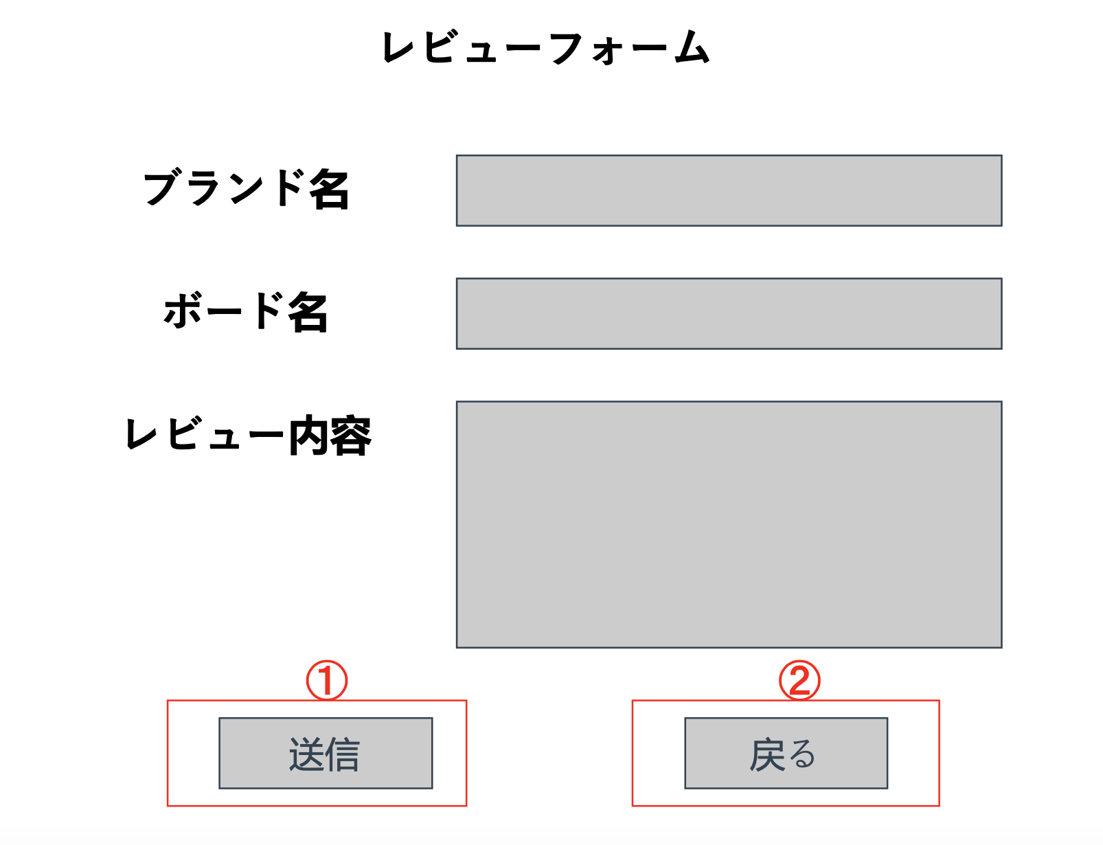

識別番号 | 操作手順
① | 「送信」ボタンを押下する
② | 「戻る」ボタンを押下する
識別ID | ラベル | 画面部分の種類 | 画面部分の説明
① | 送信 | ボタン | レビュー投稿を送信処理をするボタン
② | 戻る | ボタン | メインページに戻る

